サイトマップ構造図
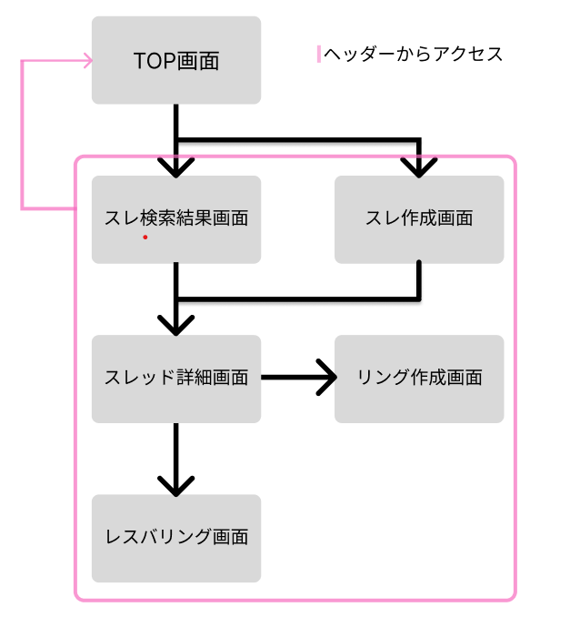
サイトマップ構造図
共通情報 | システム名 | レスバ・オブ・ザ・リング | 作成者 | 竹井唯人
 | 工程名 | システム設計 | 作成日付 | 2023-05-06
 | ドキュメント名 | レスバ・オブ・ザ・リング 画面設計書 | バージョン | 1
書誌情報 | 書誌名称 | サイトマップ | 更新者
 | 概要 | 本サイトマップは、レスバ・オブ・ザ・リングのサイトマップを示す。 | 更新日付

画面遷移図
画面遷移図
共通情報 | システム名 | レスバ・オブ・ザ・リング | 作成者 | 麻生太郎
 | 工程名 | システム設計 | 作成日付 | 2023-05-06
 | ドキュメント名 | 画面設計書 | バージョン | 1
書誌情報 | 書誌名称 | 画面遷移図 | 更新者
 | 概要 | 本画面遷移図は、レスバ・オブ・ザ・リングの画面遷移図を示す。 | 更新日付

TOP画面
リンクを押下

検索ボタンを押下
アイコンを押下

リンクを押下
スレ検索結果画面
スレッド詳細画面
リンク作成画面

レスバリング画面

(Gxx)PC画面フォーム
画面レイアウト定義
共通情報 |  | システム名 | レスバ・オブ・ザ・リング |  |  |  |  |  |  |  |  |  |  |  | 作成者
 |  | 工程名 |  |  |  |  |  |  |  |  |  |  |  |  | 作成日付
①
 |  | ドキュメント名 |  |  |  |  |  |  |  |  |  |  |  |  | バージョン
書誌情報 |  | 書誌名 |  |  |  |  |  |  |  |  |  |  |  |  | 更新者
 |  | 画面ID |  |  | 画面の名称 |  |  |  |  |  |  |  |  |  | 更新日付
 |  | 概要
レイアウト図 |  |  |  |  |  |  |  |  |  |  |  | 操作手順

使用する部品
識別ID | ラベル |  | 入力／表示 | 部品の種類 |  | 表示桁数 | 入力桁数 | データ型 | 文字種 | 初期表示 | 設定元 |  | 設定先 | 説明

ヘッダー部分
画面レイアウト定義
共通情報 |  | システム名 | レスバ・オブ・ザ・リング |  |  |  |  |  |  |  |  |  |  |  | 作成者 | 川端慶太
 |  | 工程名 | システム設計 |  |  |  |  |  |  |  |  |  |  |  | 作成日付 | 2023-05-06
 |  | ドキュメント名 | レスバ・オブ・ザ・リング 画面設計書 |  |  |  |  |  |  |  |  |  |  |  | バージョン | 1
書誌情報 |  | 書誌名 | レスバ・オブ・ザ・リング 画面レイアウト |  |  |  |  |  |  |  |  |  |  |  | 更新者
 |  | 画面ID | G1-1 |  | 画面の名称 |  | ホーム画面2 |  |  |  |  |  |  |  | 更新日付
 |  | 概要 | サイトにアクセスしたユーザーが最初に閲覧する画面
レイアウト図 |  |  |  |  |  |  |  |  |  |  |  | 操作手順

①
②
③
④
⑤

使用する部品
識別ID | ラベル |  | 入力／表示 | 部品の種類 |  | 表示桁数 | 入力桁数 | データ型 | 文字種 | 初期表示 | 設定元 |  | 設定先 | 説明
① | サイトロゴ |  | 表示 | リンク |  | - | - | - | - | - |  |  |  | ホーム画面に遷移するリンク
② | 検索ボックス |  | 入力 | テキストボックス |  | - | 128桁 | 文字列 | 半角,全角 | なし |  |  |  | スレッドを検索するワードを入力するテキストボックス
③ | 検索ボタン |  | 表示 | ボタン |  | - | - | - | - | - |  |  |  | テキストボックス内のワードを使用し、検索処理を実行 するボタン
④ | サイトアイコン |  | 表示 | リンク |  | - | - | - | - | - |  |  |  | ホーム画面に遷移するリンク
⑤ | ??? |  | 表示 | リンク |  | - | - | - | - | - |  |  |  | ???

ホーム画面
画面レイアウト定義
共通情報 |  | システム名 | レスバ・オブ・ザ・リング |  |  |  |  |  |  |  |  |  |  |  | 作成者 | 川端慶太
 |  | 工程名 | システム設計 |  |  |  |  |  |  |  |  |  |  |  | 作成日付
 |  | ドキュメント名 | レスバ・オブ・ザ・リング 画面設計書 |  |  |  |  |  |  |  |  |  |  |  | バージョン
書誌情報 |  | 書誌名 | レスバ・オブ・ザ・リング 画面レイアウト |  |  |  |  |  |  |  |  |  |  |  | 更新者
 |  | 画面ID | G1-1 |  | 画面の名称 |  | ホーム画面 |  |  |  |  |  |  |  | 更新日付
 |  | 概要 | サイトにアクセスしたユーザーが最初に閲覧する画面
レイアウト図 |  |  |  |  |  |  |  |  |  |  |  | 操作手順

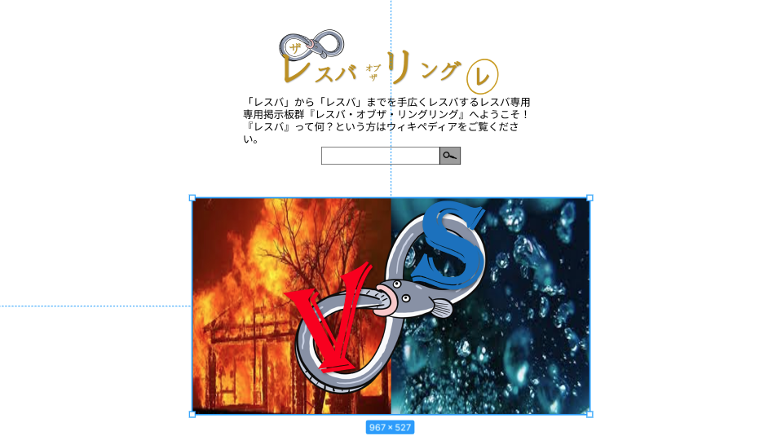

使用する部品
識別ID | ラベル |  | 入力／表示 | 部品の種類 |  | 表示桁数 | 入力桁数 | データ型 | 文字種 | 初期表示 | 設定元 |  | 設定先 | 説明
① | サイトロゴ |  | 表示 | 画像 |  | - | - | - | - | - |  |  |  | ホーム画面に遷移するリンク
② | サイト概要 |  | 表示 | 文字列 |  | 200桁 | - | 文字列 | 全角 | - |  |  |  | サイトの概要を表示する
③ | 検索ボックス |  | 入力 | テキストボックス |  | - | 100桁 | 文字列 | 全角 | あり |  |  |  | テキストボックス内のワードを使用し、検索処理を実行 するボタン
④ | 検索ボタン |  | 表示 | ボタン |  | - | - | - | - | - |  |  |  | ホーム画面に遷移するリンク
⑤ | テーマ画像 |  | 表示 | 画像 |  | - | - | - | - | -

ホーム画面2
画面レイアウト定義
共通情報 |  | システム名 | レスバ・オブ・ザ・リング |  |  |  |  |  |  |  |  |  |  |  | 作成者 | 川端慶太
 |  | 工程名 | システム設計 |  |  |  |  |  |  |  |  |  |  |  | 作成日付 | 2023-05-06
 |  | ドキュメント名 | レスバ・オブ・ザ・リング 画面設計書 |  |  |  |  |  |  |  |  |  |  |  | バージョン | 1
書誌情報 |  | 書誌名 | レスバ・オブ・ザ・リング 画面レイアウト |  |  |  |  |  |  |  |  |  |  |  | 更新者
 |  | 画面ID | G1-1 |  | 画面の名称 |  | ホーム画面2 |  |  |  |  |  |  |  | 更新日付
 |  | 概要 | サイトにアクセスしたユーザーが最初に閲覧する画面
レイアウト図 |  |  |  |  |  |  |  |  |  |  |  | 操作手順
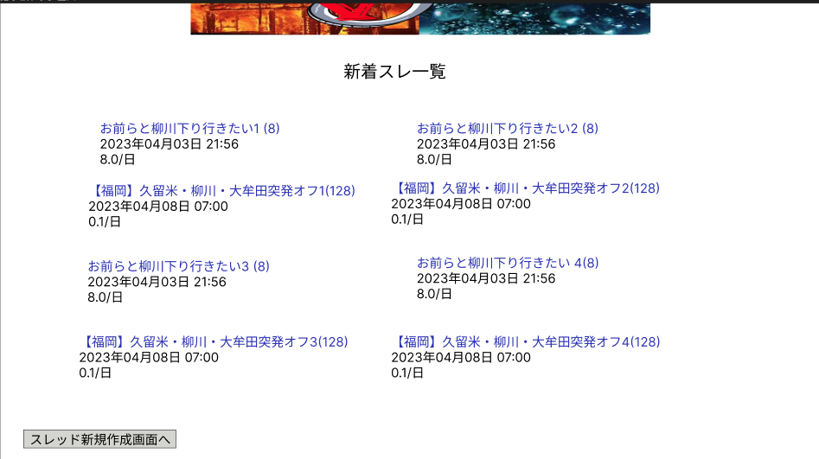

⑥
⑦
⑧

⑨

使用する部品
識別ID | ラベル |  | 入力／表示 | 部品の種類 |  | 表示桁数 | 入力桁数 | データ型 | 文字種 | 初期表示 | 設定元 |  | 設定先 | 説明
⑥ | タイトル |  | 表示 | リンク |  | 128桁 | - | 文字列 | 全角,半角 | - |  |  |  | スレッドのタイトルを表示する
⑦ | 作成日時 |  | 表示 | 文字列 |  | 128桁 | - | 文字列 | 全角,半角 | - |  |  |  | スレッドが作成された日時を表示する
⑧ | 日当たりのレス |  | 表示 | 文字列 |  | 128桁 | - | 文字列 | 全角,半角 | - |  |  |  | 日当たりのレス数を表示する
⑨ | スレッド新規作成 |  | 表示 | ボタン |  | - | - | - | - | - |  |  |  | スレッド作成画面へ遷移する

検索結果画面
画面レイアウト定義
共通情報 |  | システム名 | レスバ・オブ・ザ・リング |  |  |  |  |  |  |  |  |  |  |  | 作成者
 |  | 工程名 |  |  |  |  |  |  |  |  |  |  |  |  | 作成日付
 |  | ドキュメント名 |  |  |  |  |  |  |  |  |  |  |  |  | バージョン
書誌情報 |  | 書誌名 |  |  |  |  |  |  |  |  |  |  |  |  | 更新者
 |  | 画面ID |  |  | 画面の名称 |  |  |  |  |  |  |  |  |  | 更新日付
 |  | 概要
レイアウト図 |  |  |  |  |  |  |  |  |  |  |  | 操作手順
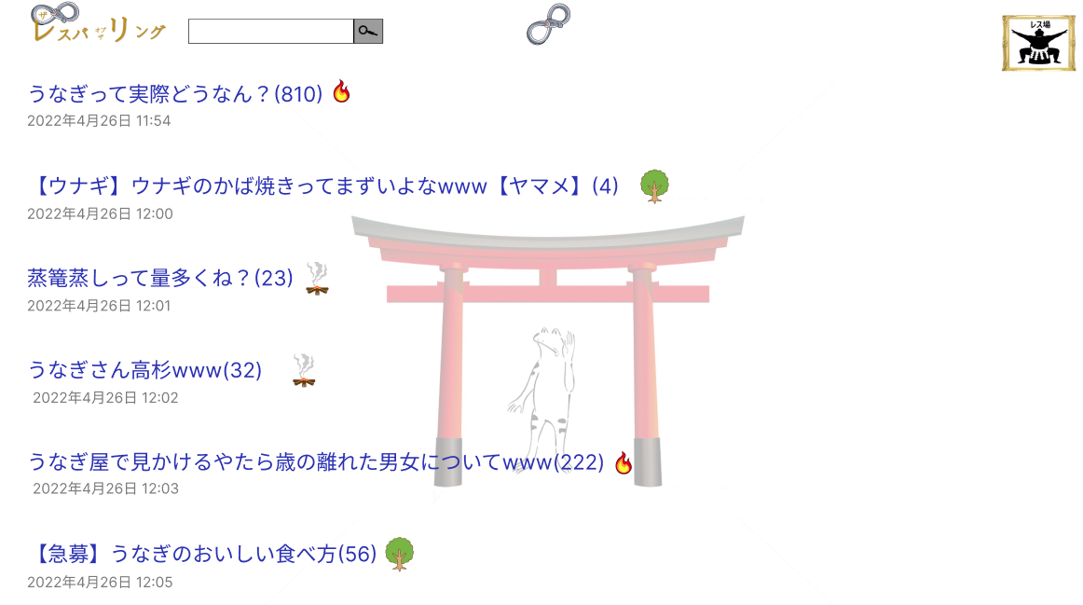

使用する部品
識別ID | ラベル |  | 入力／表示 | 部品の種類 |  | 表示桁数 | 入力桁数 | データ型 | 文字種 | 初期表示 | 設定元 |  | 設定先 | 説明
① | タイトル |  | 表示 | リンク |  | 128桁 | - | 文字列 | 全角,半角 | - |  |  |  | スレッドのタイトルを表示する
② | 総レス数 |  | 表示 | リンク |  | 128桁 | - | 文字列 | 全角,半角 | - |  |  |  | スレッド内の総レス数を表示する
③ | 状態 |  | 表示 | 文字列 |  | 128桁 | - | 文字列 | 全角,半角 | - |  |  |  | スレッド内でレスバが行われているか表示する
④ | 作成日時 |  | 表示 | 文字列 |  | 128桁 | - | 文字列 | 全角,半角 | - |  |  |  | スレッドが作成された日時を表示する

スレ作成画面
画面レイアウト定義
共通情報 |  | システム名 | レスバ・オブ・ザ・リング |  |  |  |  |  |  |  |  |  |  |  | 作成者 | 竹井唯人
 |  | 工程名 | システム設計 |  |  |  |  |  |  |  |  |  |  |  | 作成日付 | 2023-05-08
 |  | ドキュメント名 | レスバ・オブ・ザ・リング 画面設計書 |  |  |  |  |  |  |  |  |  |  |  | バージョン | 1
書誌情報 |  | 書誌名 | レスバ・オブ・ザ・リング 画面レイアウト |  |  |  |  |  |  |  |  |  |  |  | 更新者
 |  | 画面ID | G1-2-2 |  | 画面の名称 |  | スレ作成画面 |  |  |  |  |  |  |  | 更新日付
 |  | 概要 | スレ作成に必要な情報を入力する画面
レイアウト図 |  |  |  |  |  |  |  |  |  |  |  | 操作手順
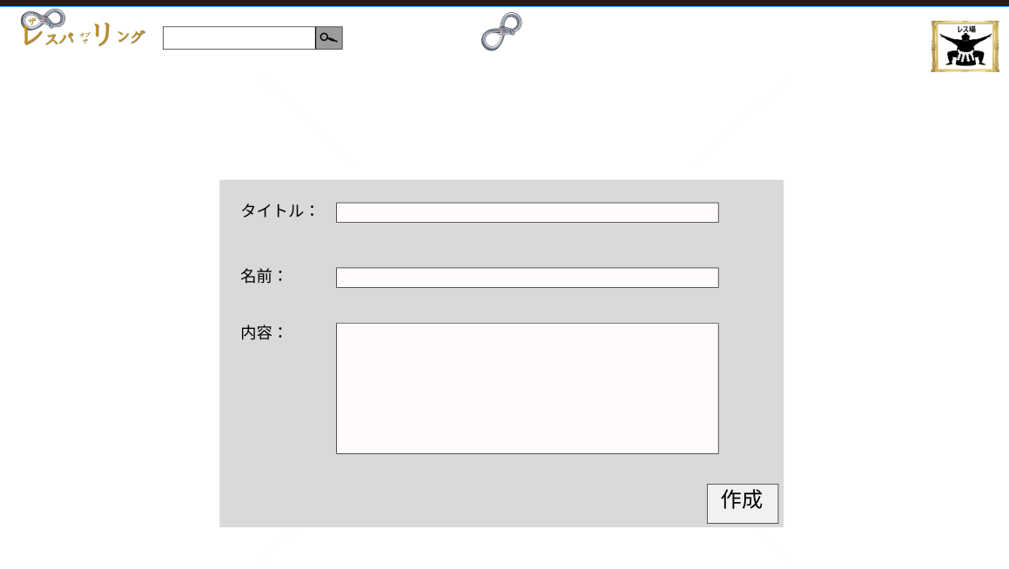

①

②

③

④

使用する部品
識別ID | ラベル |  | 入力／表示 | 部品の種類 |  | 表示桁数 | 入力桁数 | データ型 | 文字種 | 初期表示 | 設定元 |  | 設定先 | 説明
① | タイトルボックス |  | 入力 | テキストボックス |  | - | 128桁 | 文字列 | 全角,半角 | なし |  |  |  | タイトルを入力する
② | 名前ボックス |  | 入力 | テキストボックス |  | - | 128桁 | 文字列 | 全角,半角 | なし |  |  |  | スレッドを立てる主の名前を入力する
③ | 内容ボックス |  | 入力 | テキストボックス |  | - | 256桁 | 文字列 | 全角,半角 | なし |  |  |  | スレッドの概要を入力する
④ | 作成 |  | - | ボタン |  | - | - | - | - | なし |  |  |  | スレッドを作成し、スレッド詳細へ遷移するボタン

リング作成画面
画面レイアウト定義
共通情報 |  | システム名 | レスバ・オブ・ザ・リング |  |  |  |  |  |  |  |  |  |  |  | 作成者
 |  | 工程名 | システム設計 |  |  |  |  |  |  |  |  |  |  |  | 作成日付
 |  | ドキュメント名 | レスバ・オブ・ザ・リング 画面設計書 |  |  |  |  |  |  |  |  |  |  |  | バージョン
書誌情報 |  | 書誌名 | レスバ・オブ・ザ・リング 画面レイアウト |  |  |  |  |  |  |  |  |  |  |  | 更新者
 |  | 画面ID | G1-4-1 |  | 画面の名称 |  | リング作成画面 |  |  |  |  |  |  |  | 更新日付
 |  | 概要 | レスバリング作成に必要な情報を入力する画面
レイアウト図 |  |  |  |  |  |  |  |  |  |  |  | 操作手順

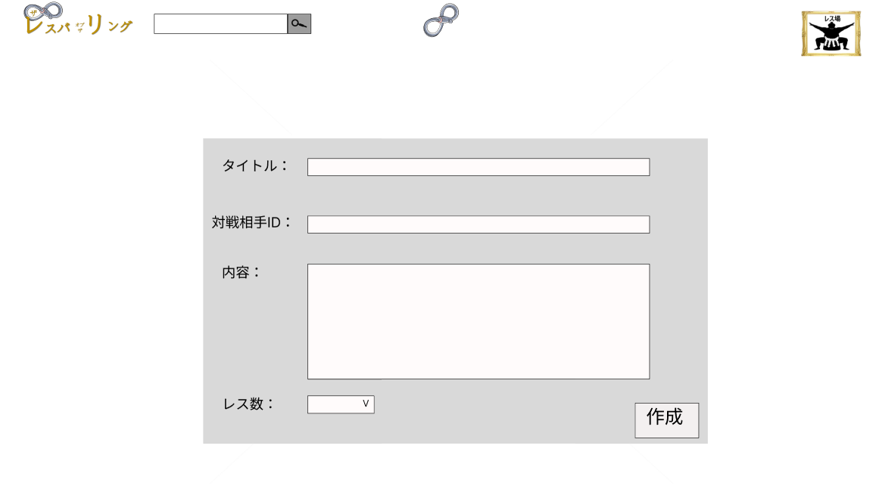

使用する部品
識別ID | ラベル |  | 入力／表示 | 部品の種類 |  | 表示桁数 | 入力桁数 | データ型 | 文字種 | 初期表示 | 設定元 |  | 設定先 | 説明
① | タイトルボックス |  | 入力 | テキストボックス |  | - | 128桁 | 文字列 | 全角,半角 | なし |  |  |  | タイトルを入力する
② | 対戦相手ID入力ボックス |  | 入力 | テキストボックス |  | - | 128桁 | 文字列 | 全角,半角 | なし |  |  |  | レスバリング内でに招待する相手のIDを入力する テキストボックス
③ | 内容ボックス |  | 入力 | テキストボックス |  | - | 256桁 | 文字列 | 全角,半角 | なし |  |  |  | スレッドの概要を入力する
④ | レス数 |  | 入力 | ドロップダウンボックス |  | - | 128桁 | 数字 | 半角 | 100 |  |  |  | レスバリング内で発言できるレス数上限を設定する
⑤ | 作成 |  | - | ボタン |  | - | - | - | - | なし |  |  |  | スレッドを作成し、スレッド詳細へ遷移するボタン

スレ詳細画面
画面レイアウト定義
共通情報 |  | システム名 | レスバ・オブ・ザ・リング |  |  |  |  |  |  |  |  |  |  |  | 作成者
 |  | 工程名 | システム設計 |  |  |  |  |  |  |  |  |  |  |  | 作成日付
 |  | ドキュメント名 | レスバ・オブ・ザ・リング 画面設計書 |  |  |  |  |  |  |  |  |  |  |  | バージョン
書誌情報 |  | 書誌名 | レスバ・オブ・ザ・リング 画面レイアウト |  |  |  |  |  |  |  |  |  |  |  | 更新者
 |  | 画面ID | G1-3 |  | 画面の名称 |  | スレ詳細画面 |  |  |  |  |  |  |  | 更新日付
 |  | 概要 | スレの書き込みを閲覧、書き込みができる画面
レイアウト図 |  |  |  |  |  |  |  |  |  |  |  | 操作手順
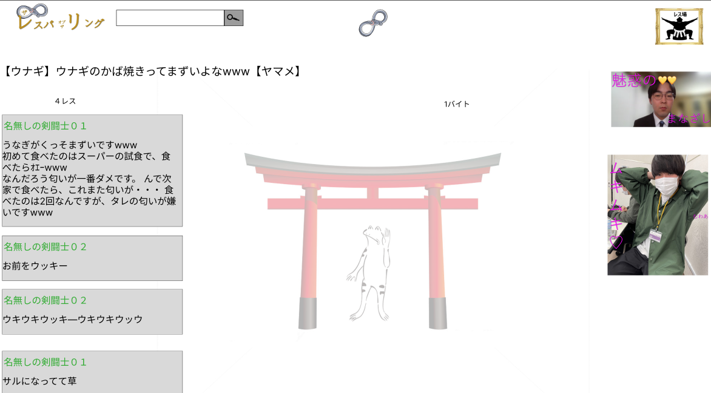

⑦

⑥
⑧

使用する部品
識別ID | ラベル |  | 入力／表示 | 部品の種類 |  | 表示桁数 | 入力桁数 | データ型 | 文字種 | 初期表示 | 設定元 |  | 設定先 | 説明
① | タイトル |  | 表示 | 文字列 |  | 128桁 | - | 文字列 | 全角,半角 | - |  |  |  | スレッドのタイトルを表示
② | 総レス数 |  | 表示 | 文字列 |  | 128桁 | - | 文字列 | 全角,半角 | - |  |  |  | スレッド内の総スレ数を表示
③ | スレッドバイト数 |  | 表示 | 文字列 |  | 128桁 | - | 文字列 | 全角,半角 | - |  |  |  | スレッドのバイト数を表示
④ | 名前 |  | 表示 | 文字列 |  | 128桁 | - | 文字列 | 全角,半角 | - |  |  |  | レス者の名前を表示（未入力の場合は匿名）
⑤ | レス詳細 |  | 表示 |  |  | 128桁 | - | 文字列 | 全角,半角 | - |  |  |  | レス者が入力した文面を表示
⑥ | 画像
⑦
⑧

コメント投稿画面
画面レイアウト定義
共通情報 |  | システム名 | レスバ・オブ・ザ・リング |  |  |  |  |  |  |  |  |  |  |  | 作成者
 |  | 工程名 |  |  |  |  |  |  |  |  |  |  |  |  | 作成日付
 |  | ドキュメント名 |  |  |  |  |  |  |  |  |  |  |  |  | バージョン
書誌情報 |  | 書誌名 |  |  |  |  |  |  |  |  |  |  |  |  | 更新者
 |  | 画面ID |  |  | 画面の名称 |  |  |  |  |  |  |  |  |  | 更新日付
 |  | 概要
レイアウト図 |  |  |  |  |  |  |  |  |  |  |  | 操作手順

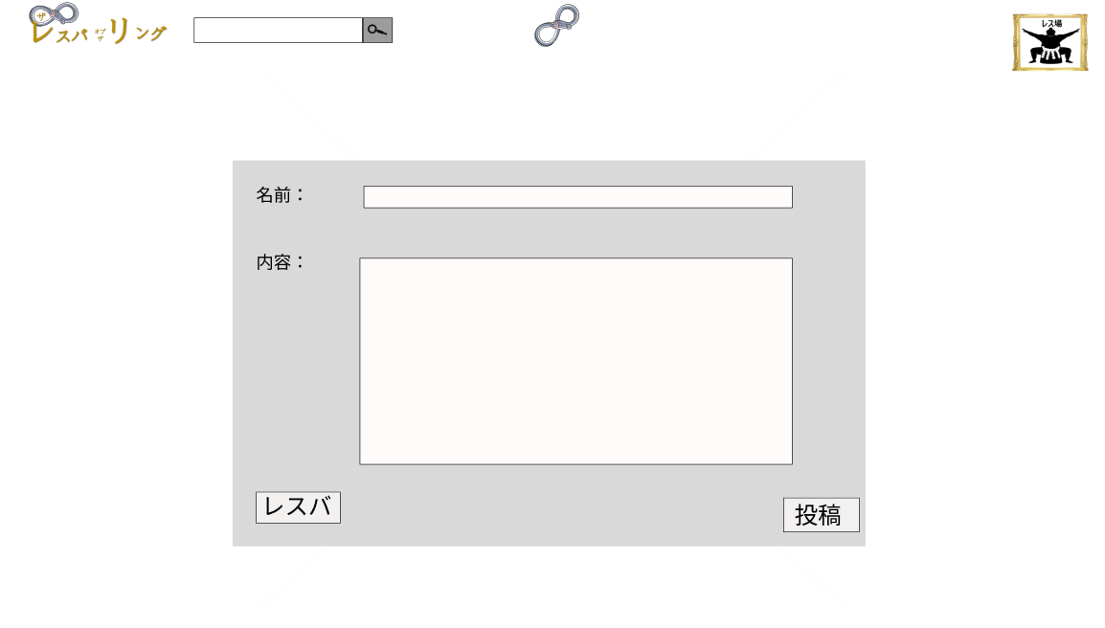

使用する部品
識別ID | ラベル |  | 入力／表示 | 部品の種類 |  | 表示桁数 | 入力桁数 | データ型 | 文字種 | 初期表示 | 設定元 |  | 設定先 | 説明
① | 名前 |  | 入力 | テキストボックス |  | - | 128桁 | 文字列 | 半角,全角 | - |  |  |  | 投稿者の名前を入力するテキストボックス
② | 内容 |  | 入力 | テキストボックス |  | - | 128桁 | 文字列 | 半角,全角 | - |  |  |  | 登校するレス本文を入力するテキストボックス
③ | レスバ |  | 入力 | ボタン |  | - | - | - | - | - |  |  |  | リング作成画面に遷移するボタン
④ | 投稿 |  | 入力 | ボタン |  | - | - | - | - | - |  |  |  | レスを投稿、反映するボタン

レスバリング画面
画面レイアウト定義
共通情報 |  | システム名 | レスバ・オブ・ザ・リング |  |  |  |  |  |  |  |  |  |  |  | 作成者
 |  | 工程名 | システム設計 |  |  |  |  |  |  |  |  |  |  |  | 作成日付
 |  | ドキュメント名 | レスバ・オブ・ザ・リング 画面設計書 |  |  |  |  |  |  |  |  |  |  |  | バージョン
書誌情報 |  | 書誌名 | レスバ・オブ・ザ・リング 画面レイアウト |  |  |  |  |  |  |  |  |  |  |  | 更新者
 |  | 画面ID | G1-4-2 |  | 画面の名称 |  | レスバリング画面 |  |  |  |  |  |  |  | 更新日付
 |  | 概要 | リングへの書き込みを閲覧、書き込みできる画面
レイアウト図 |  |  |  |  |  |  |  |  |  |  |  | 操作手順

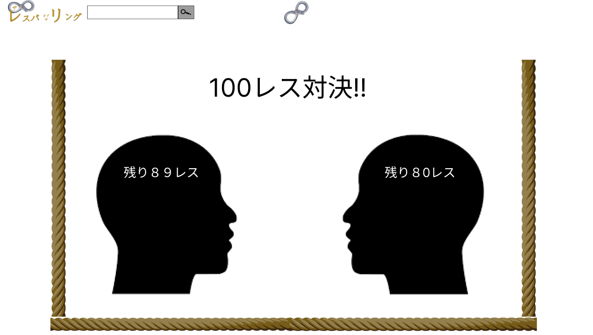

⑥

使用する部品
識別ID | ラベル |  | 入力／表示 | 部品の種類 |  | 表示桁数 | 入力桁数 | データ型 | 文字種 | 初期表示 | 設定元 |  | 設定先 | 説明
① | 背景画像 |  | 表示 | 画像 |  | - | - | - | - | - |  |  |  | 背景画像
② | レス制限数表示 |  | 表示 | 文字列 |  | 50桁 | - | 文字列 | 全角,半角 | - |  |  |  | それぞれが発言できる回数を表示する
③ | 画像 |  | 表示 | 画像 |  | - | - | - | - | - |  |  |  | 画像
④ | 画像 |  | 表示 | 画像 |  | - | - | - | - | - |  |  |  | が増
⑤ | 残りレス数表示機能A |  | 表示 | 文字列 |  | 50桁 | - | 文字列 | 全角,半角 | - |  |  |  | 残りの発言数を表示する
⑥ | 残りレス数表示機能B |  | 表示 | 文字列 |  | 50桁 | - | 文字列 | 全角,半角 | - |  |  |  | 残りの発言数を表示する

バトル画面
画面レイアウト定義
共通情報 |  | システム名 | レスバ・オブ・ザ・リング |  |  |  |  |  |  |  |  |  |  |  | 作成者
 |  | 工程名 |  |  |  |  |  |  |  |  |  |  |  |  | 作成日付
 |  | ドキュメント名 |  |  |  |  |  |  |  |  |  |  |  |  | バージョン
書誌情報 |  | 書誌名 |  |  |  |  |  |  |  |  |  |  |  |  | 更新者
 |  | 画面ID |  |  | 画面の名称 |  |  |  |  |  |  |  |  |  | 更新日付
 |  | 概要
レイアウト図 |  |  |  |  |  |  |  |  |  |  |  | 操作手順
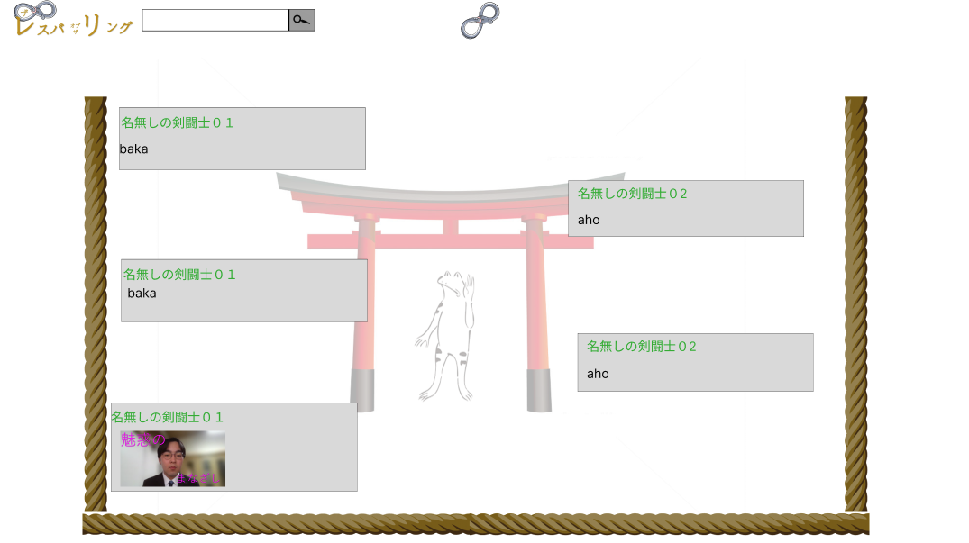

使用する部品
識別ID | ラベル |  | 入力／表示 | 部品の種類 |  | 表示桁数 | 入力桁数 | データ型 | 文字種 | 初期表示 | 設定元 |  | 設定先 | 説明

(Gxx)モバイル画面フォーム
画面レイアウト定義
共通情報 | システム名 |  |  |  |  | 作成者
 | 工程名 |  |  |  |  | 作成日付
①
 | ドキュメント名 |  |  |  |  | バージョン
書誌情報 | 書誌名 |  |  |  |  | 更新者
 | 画面ID | 画面の名称 |  |  |  | 更新日付
 | 概要
レイアウト図 |  |  | 識別ID | ラベル | 画面部品の種類 | 表示範囲 | 画面部品の説明

 |  |  | 操作手順

